Каталог
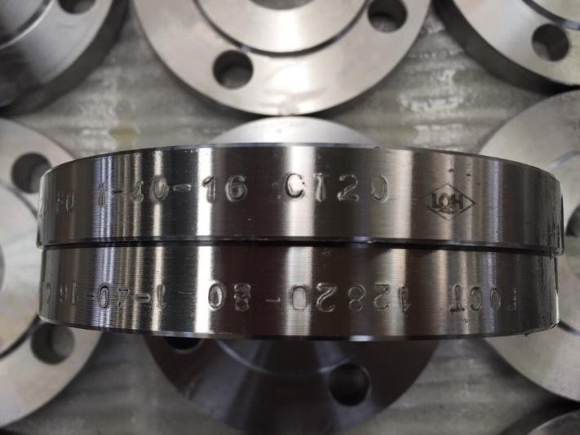
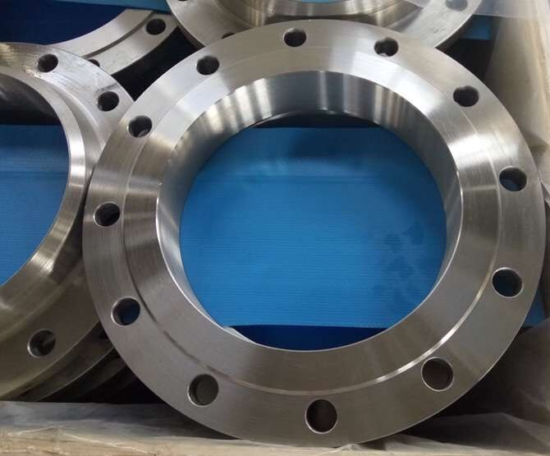

Каталог товаров ООО "Трубарм" / LLC. LQH

Наш склад находится в г.Ростов-на-Дону, ул. 1-я Луговая, д. 6
Наша почта: sales@lqh-forging.ru
Наши телефоны: +7(495)781-34-35, +7(499)426-35-54
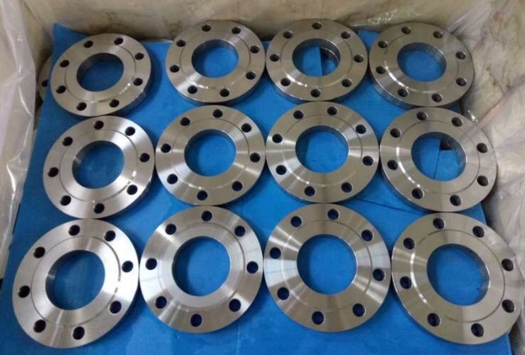
Наименование товара | Ед.измерения | Кол-во в наличии на нашем складе
Фланец воротниковый ст.20 д.150, ру-16 ГОСТ 12821-80 | шт | 432
Фланец плоский д.15, ру-10, ст.20 ГОСТ 12820-80 | шт | 1920
Фланец плоский д.15, ру-16, ст.20 ГОСТ 12820-80 | шт | 1654
Фланец плоский д.20, ру-10, ст.20 ГОСТ 12820-80 | шт | 8751
Фланец плоский д.20, ру-16, ст.20 ГОСТ 12820-80 | шт | 8903
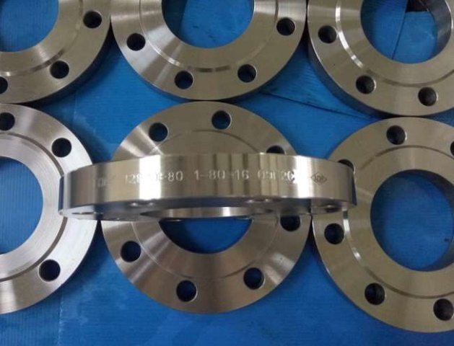
Фланец плоский д.20, ру-25, ст.20 ГОСТ 12820-80 | шт | 338
Фланец плоский д.25, ру-10, ст.20 ГОСТ 12820-80 | шт | 5630
Фланец плоский д.25, ру-16, ст.20 ГОСТ 12820-80 | шт | 2717
Фланец плоский д.32, ру-10, ст.20 ГОСТ 12820-80 | шт | 1327
Фланец плоский д.32, ру-16, ст.20 ГОСТ 12820-80 | шт | 924
Фланец плоский д.32, ру-25, ст.20 ГОСТ 12820-80 | шт | 456
Фланец плоский д.40, ру-10, ст.20 ГОСТ 12820-80 | шт | 4788
Фланец плоский д.40, ру-16, ст.20 ГОСТ 12820-80 | шт | 1732
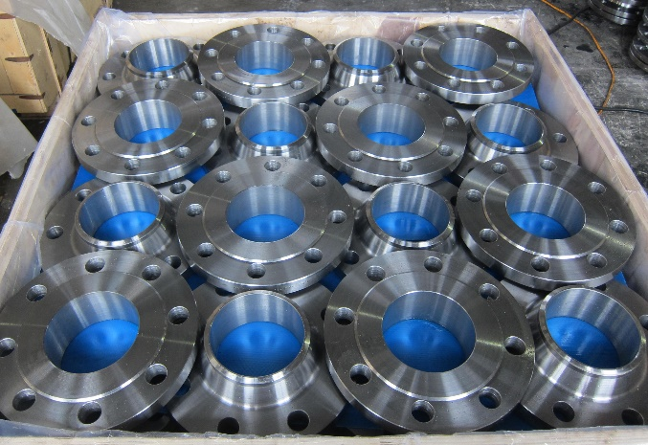
Фланец плоский д.50, ру-10, ст.20 ГОСТ 12820-80 | шт | 17936
Фланец плоский д.50, ру-10, ст.20 ГОСТ 12820-80 | шт | 15745
Фланец плоский д.50, ру-16, ст.20 ГОСТ 12820-80 | шт | 8345
Фланец плоский д.65, ру-10, ст.20 ГОСТ 12820-80 | шт | 2084
Фланец плоский д.80, ру-10, ст.20 ГОСТ 12820-80 | шт | 20298
Фланец плоский д.80, ру-16, ст.20 ГОСТ 12820-80 | шт | 2759
Фланец плоский д.100, ру-10, ст.20 ГОСТ 12820-80 | шт | 13415
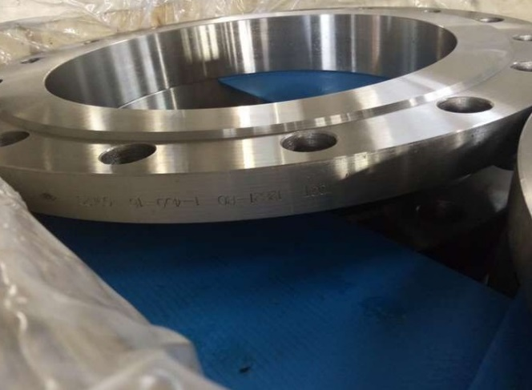
Фланец плоский д.100, ру-10, ст.20 ГОСТ 12820-80 (7.1) | шт | 6262
Фланец плоский д.100, ру-16, ст.20 ГОСТ 12820-80 | шт | 2034
Фланец плоский д.125, ру-10, ст.20 ГОСТ 12820-80 | шт | 648
Фланец плоский д.125, ру-10, ст.20 ГОСТ 12820-80 (7.2) | шт | 992
Фланец плоский д.125, ру-16, ст.20 ГОСТ 12820-80 | шт | 359
Фланец плоский д.125, ру-16, ст.20 ГОСТ 12820-80 | шт | 576
Фланец плоский д.150, ру-10, ст.20 ГОСТ 12820-80 | шт | 3825
Фланец плоский д.150, ру-16, ст.20 ГОСТ 12820-80 (7.2) | шт | 1252
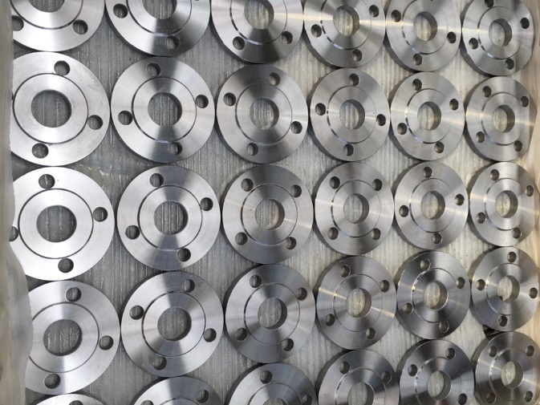
Фланец плоский д.150, ру-25, ст.20 ГОСТ 12820-80 | шт | 209
Фланец плоский д.150, ру-25, ст.20 ГОСТ 12820-80 (7.2) | шт | 468
Фланец плоский д.200, ру-10, ст.20 ГОСТ 12820-80 | шт | 3167
Фланец плоский д.200, ру-16, ст.20 ГОСТ 12820-80 | шт | 1355
Фланец плоский д.250, ру-10, ст.20 ГОСТ 12820-80 | шт | 720
Фланец плоский д.300, ру-10, ст.20 ГОСТ 12820-80 | шт | 643
Фланец ст.20 для ПЭ труб д.50/78, (63) ру-10 (8) | шт | 1430
Уважаемые клиенты, данный список товаров является самым большим по количеству складских позиций, по заявкам мы рассматриваем другие диаметры и давления, более того, фланцы нестандартного диаметра мы изготавливаем по чертежам, цены и условия поставок договорные. Мы всегда идём навстречу клиенту и будем рады с Вами сотрудничать. Ждем Ваших заявок!

